はじめに
■はじめに

 | マイレビュー、ページ切り替え処理方法について

 | マイページの「マイレビュー」機能をオンにして「マイコメント」へ

 |  | ＜マイレビュー導線＞

 |  | 現行）

ホームページ
マイレビュー
(ボタンを押し)
マイレビューリスト
商品レビューを追加 （ボタンを押し）
商品を選び
選びボタンを押し
商品レビューを書く
レビューを投稿する
レビューを投稿した

YOTPOを使い
YOTPOを使い

YOTPOプラグインをページに挿入する

全体図
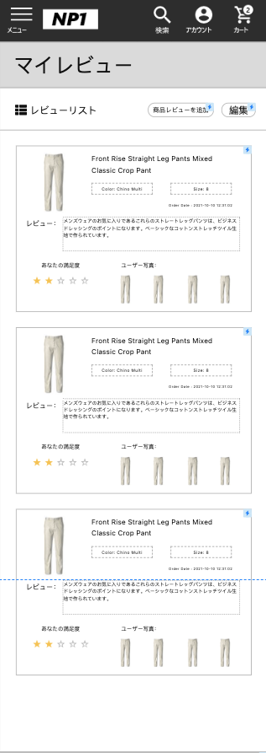
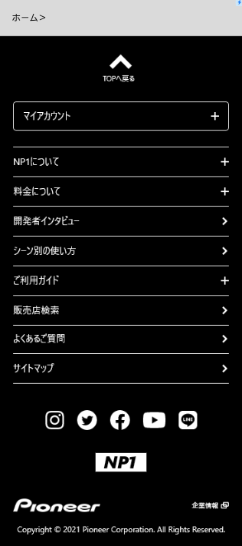
■全体図 |  |  |  | 2021/6/17時点のワイヤーフレームより

 | ■SP |  |  |  | ■PC
 |  | マイレビューリスト画面

 |  |  | マイレビューリスト

SP
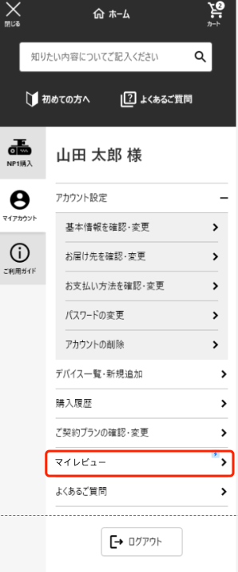
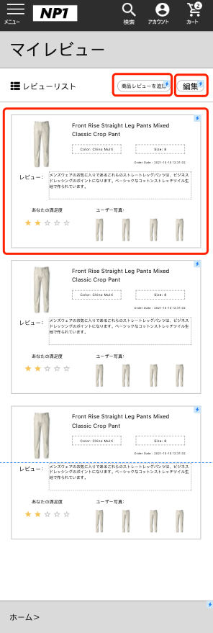
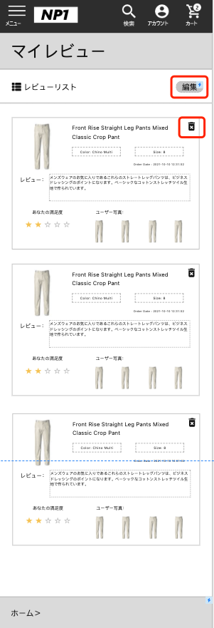
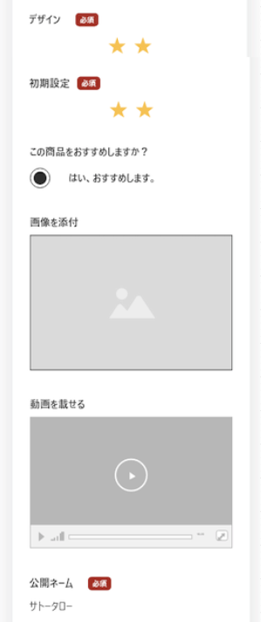
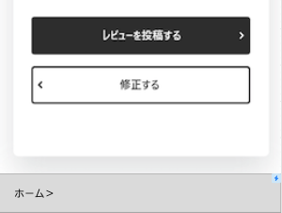
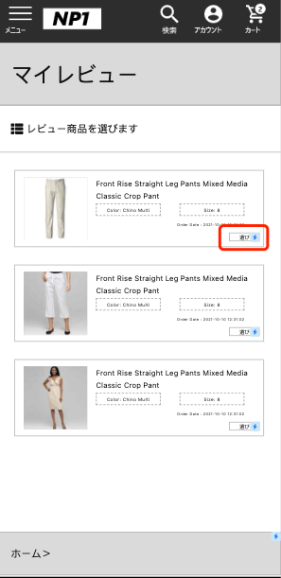
PJ名 |  |  | PIONEERプロジェクト |  |  | 成果物名 | マイレビューリスト設計書 | 作成 | MW鄭賀公 | 2021-06-17

 | [SP版]
商品レビュー用のボタンを追加し、ボタンをクリックすると製品選択ページに移動する
※凡例 A:コンテンツスロット(HTML)
B.コンテンツスロット(商品)
C.コンテンツスロット(推奨商品)
BusinessManagerでの商品編集は不可。
D.コンテンツスロット(コンテンツアセット)
E.コンテンツスロット(カテゴリ)
F:コンテンツアセット
G:システム管理
弊社作成の埋め込みパーツ。
BusinessManagerでの編集は不可。
H:YOTPO管理
お客様編集パーツ
固定パーツ（弊社作成）

⓾
 | ■マイレビューリスト画面
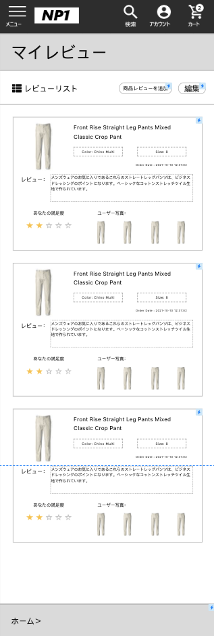

このボタンで、削除ボタンの表示・非表示を切り替えることができます。

②
①

③
商品の情報
商品の情報のところ
④
⑤

⑥
商品の詳細
商品の詳細のところ

⑦

⑧
⑨

商品レビュー
ユーザーが商品レビューを入れる。

ユーザーが商品に満足度
このユーザーの商品に対する満足度。YOTPOを使用する
このユーザーが商品の写真
このユーザーが商品に写真を追加した

 | [詳細仕様]
 |  | No |  | 画面名 | 処理詳細 |  |  |  |  |  | データ管理(手動/連携)

処理内容
スロット集計値
コンテンツスロット(A～E) | 6
コンテンツアセット(F) | 0
システム管理(G) | 0
合計 | 6
※凡例 A:コンテンツスロット(HTML)
B.コンテンツスロット(商品)
C.コンテンツスロット(推奨商品)
BusinessManagerでの商品編集は不可。
D.コンテンツスロット(コンテンツアセット)
E.コンテンツスロット(カテゴリ)
F:コンテンツアセット
G:システム管理
弊社作成の埋め込みパーツ。
BusinessManagerでの編集は不可。
H:YOTPO管理
 |  | No | 処理内容 | 遷移先 | SFCCでの 対応方針 | 備考/確認事項
 |  | ① | 編集ボタン ボタンをクリックすると、そのコメントの削除ボタンが表示される。 | 遷移なし | A
 |  | ② | 商品レビューを追加ボタン ボタンをクリックすると、製品選択ページにジャンプします（製品選択後のコメント）。 | 商品を選びの画面 | A
 |  | ③ | 商品レビューの参照のボタン クリックするとコメントの詳細にジャンプする | 商品レビューの参照 | A
 |  | ④ | 商品の写真 商品の写真のところ | 遷移なし | A
 |  | ⑤ | 商品の情報 商品の情報のところ | 遷移なし | A
 |  | ⑥ | 商品の詳細 商品の詳細のところ | 遷移なし | A
 |  | ⑦ | 商品レビュー ユーザーが商品レビューを入れる | 遷移なし | H
 |  | ⑧ | ユーザーが商品に満足度 このユーザーの商品に対する満足度 | 遷移なし | H
 |  | ⑨ | このユーザーが商品の写真 このユーザーが商品に写真を追加した | 遷移なし | H
 |  | ⓾ | 全体画面

